Sheet1
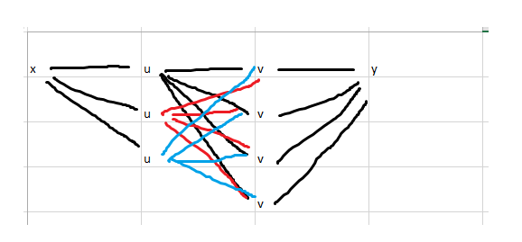
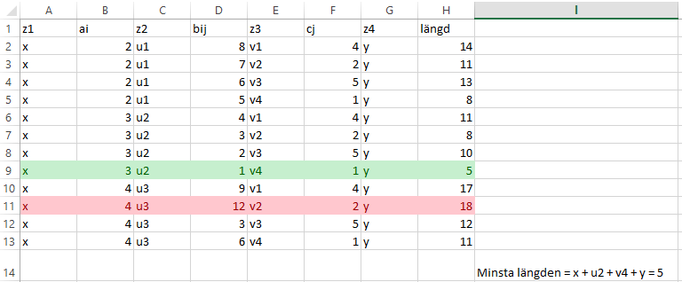
x | u | v | y
 | u | v
 | u | v
 |  | v

